1
工程款支付证书 |  |  |  |  |  |  |  |  |  |  |  |  |  |  | 本次
工程名称 |  | 宿松县洲汇公路改建工程 |  |  |  |  |  |  |  |  | ERP编号 | 7877 | 档案编号 | CD2017-082 | CD2017-082 | 78 | 7877 | 宿松县洲汇公路改建工程 | 2017.8.3 | 11405642.85 | 汪顶嵩 | 100日历天 | 安庆市 宿松县 | 宿松公司吴瑞祥13855696129 | 吴瑞祥13855696129 | 中标书和施工合同原件 | 中标 | 抽签（6月18日签合同）
合同金额 |  | 11,405,642.85 |  | 中标 日期 | 2017.8.3 |  | 已 供 工程资料 | 中标书、施工合同、内部承包协议原件 |  |  |  | 庐江 | 责任 单位 | 宿松公司吴瑞祥13855696129
决算金额 |  | 11,579,644.93 |  | 竣工 日期 |  |  |  |  |  |  |  | 合肥 | 责任人 | 吴瑞祥13855696129
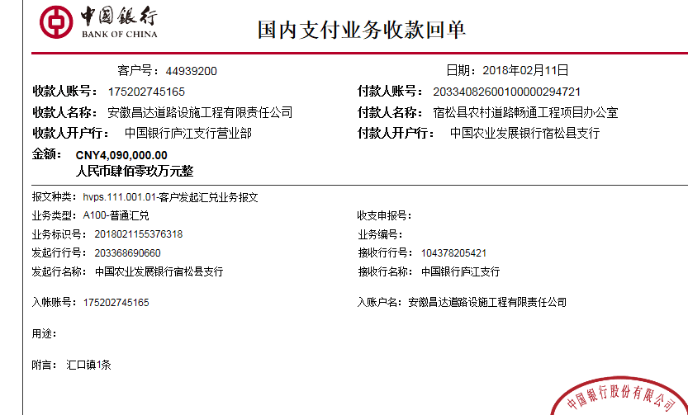
序号 | 工程款到账 |  |  | 开票情况 |  | 管理费 |  | 代缴税金 | 其他扣款 |  | 预留款 |  | 实际支付
 | 日期 | 账户 | 金额 | 日期 | 金额 | 比例 | 金额 | 金额 | 金额 | 备注 | 金额 | 备注 | 户名 | 金额
1 | 2018-02-11 | 中 | 4,090,000.00 | 2018-02-02 | 4,090,000.00 | 2.0% | 81,800.00 | 138,857.00 | 6,700.00 |  |  |  | 吴瑞祥 | 3,072,683.00
 |  |  |  |  |  |  |  |  |  | 2017.9.5签合同法人出场费用5000车费1200 +2018.1.16办理涉税事项报告表费用500 |  |  | 供应商 | 789,960.00
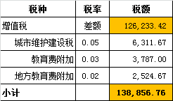

 |  |  |  | 2019-01-29 | 4,366,710.00

合计 |  | - | 4,090,000.00 | - | 8,456,710.00 | - | 81,800.00 | 138,857.00 | 6,700.00 | - | 0.00 | - | - | 3,862,643.00
本次结算 支付明细 |  | 应支付金额 |  | 3,862,643.00 |  |  |  | 实际支付金额 |  | 小写 | 3,072,683.00
 |  | 已支付金额 |  | 789,960.00 |  |  |  |  |  | 大写 | 叁佰零柒万贰仟陆佰捌拾叁元整
申请部门 意见 |  |  |  |  |  |  |  | 项目管理 意见 |  | 何总、朱总已同意支付（附表背面截图）。
财务初审 意见 |  |  |  |  |  |  |  | 财务审核 意见
质安初审 意见 |  |  |  |  |  |  |  | 质安稽查 意见
总经理审批 |  |  |  |  |  |  |  | 董事长审批

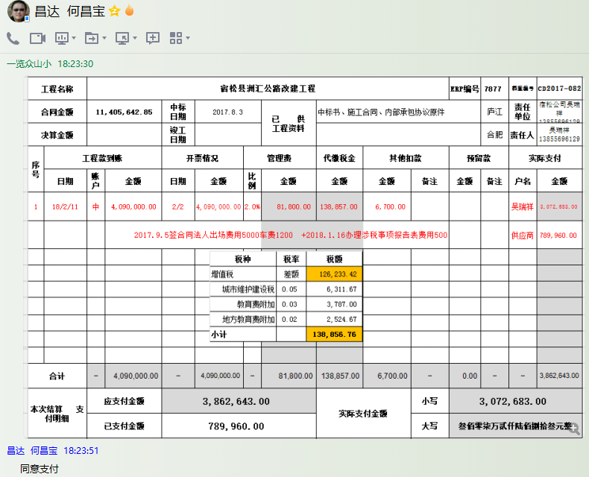

2
工程款支付证书 |  |  |  |  |  |  |  |  |  |  |  |  |  |  | 本次
工程名称 |  | 宿松县洲汇公路改建工程 |  |  |  |  |  |  |  |  | ERP编号 | 7877 | 档案编号 | CD2017-082 | CD2017-082 | 78 | 7877 | 宿松县洲汇公路改建工程 | 2017.8.3 | 11405642.85 | 汪顶嵩 | 100日历天 | 安庆市 宿松县 | 宿松公司吴瑞祥13855696129 | 吴瑞祥13855696129 | 中标书和施工合同原件 | 中标 | 抽签（6月18日签合同）
合同金额 |  | 11,405,642.85 |  | 中标 日期 | 2017.8.3 |  | 已 供 工程资料 | 中标书、施工合同、内部承包协议原件 |  |  |  | 庐江 | 责任 单位 | 宿松公司吴瑞祥13855696129
决算金额 |  | 11,579,644.93 |  | 竣工 日期 |  |  |  |  |  |  |  | 合肥 | 责任人 | 吴瑞祥13855696129
序号 | 工程款到账 |  |  | 开票情况 |  | 管理费 |  | 代缴税金 | 其他扣款 |  | 预留款 |  | 实际支付
 | 日期 | 账户 | 金额 | 日期 | 金额 | 比例 | 金额 | 金额 | 金额 | 备注 | 金额 | 备注 | 户名 | 金额
1 | 2018-02-11 | 中 | 4,090,000.00 | 2018-02-02 | 4,090,000.00 | 2.0% | 81,800.00 | 138,857.00 | 6,700.00 |  |  |  | 吴瑞祥 | 3,072,683.00
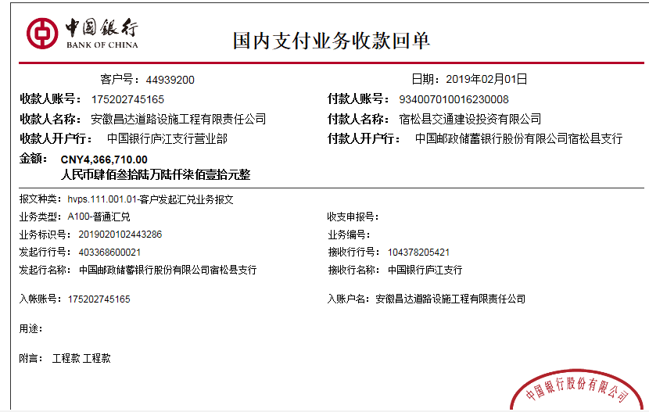
 |  |  |  |  |  |  |  |  |  | 2017.9.5签合同法人出场费用5000车费1200 +2018.1.16办理涉税事项报告表费用500 |  |  | 供应商 | 789,960.00

 | 本次
2 | 2019-02-01 | 中 | 4,366,710.00 | 2019-01-29 | 4,366,710.00 | 2.0% | 87,334.20 | 73,933.00 | 0.00 |  | 43,668.00 | 1%预留损失准备金 |  | 3,658,293.80
 |  |  |  |  |  | 陈倩2016.12~2018.12社保30685 |  |  | 30,685.00 |  | 472,796.00 | 暂扣企税

合计 |  | - | 8,456,710.00 | - | 8,456,710.00 | - | 169,134.20 | 212,790.00 | 37,385.00 | - | 516,464.00 | - | - | 7,520,936.80
本次结算 支付明细 |  | 应支付金额 |  | 3,658,293.80 |  |  |  | 实际支付金额 |  | 小写 | 0.00
 |  | 已支付金额 |  | 3,658,293.80 |  |  |  |  |  | 大写 | 零元整
申请部门 意见 |  |  |  |  |  |  |  | 项目管理 意见 |  | 何总、朱总已同意支付（附表背面截图）。
财务初审 意见 |  |  |  |  |  |  |  | 财务审核 意见
质安初审 意见 |  |  |  |  |  |  |  | 质安稽查 意见
总经理审批 |  |  |  |  |  |  |  | 董事长审批

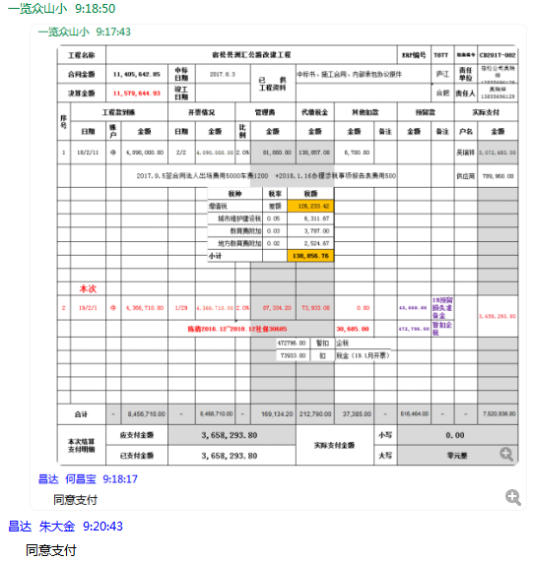

3
工程款支付证书 |  |  |  |  |  |  |  |  |  |  |  |  |  |  | 本次
工程名称 |  | 宿松县洲汇公路改建工程 |  |  |  |  |  |  |  |  | ERP编号 | 7877 | 档案编号 | CD2017-082 | CD2017-082 | 78 | 7877 | 宿松县洲汇公路改建工程 | 2017.8.3 | 11405642.85 | 汪顶嵩 | 100日历天 | 安庆市 宿松县 | 宿松公司吴瑞祥13855696129 | 吴瑞祥13855696129 | 中标书和施工合同原件 | 中标 | 抽签（6月18日签合同）
合同金额 |  | 11,405,642.85 |  | 中标 日期 | 2017.8.3 |  | 已 供 工程资料 | 中标书、施工合同、内部承包协议原件 |  |  |  | 庐江 | 责任 单位 | 宿松公司吴瑞祥13855696129
决算金额 |  | 11,579,644.93 |  | 竣工 日期 |  |  |  |  |  |  |  | 合肥 | 责任人 | 吴瑞祥13855696129
序号 | 工程款到账 |  |  | 开票情况 |  | 管理费 |  | 代缴税金 | 其他扣款 |  | 预留款 |  | 实际支付
 | 日期 | 账户 | 金额 | 日期 | 金额 | 比例 | 金额 | 金额 | 金额 | 备注 | 金额 | 备注 | 户名 | 金额
1 | 2018-02-11 | 中 | 4,090,000.00 | 2018-02-02 | 4,090,000.00 | 2.0% | 81,800.00 | 138,857.00 | 6,700.00 |  |  |  | 吴瑞祥 | 3,072,683.00
 |  |  |  |  |  |  |  |  |  | 2017.9.5签合同法人出场费用5000车费1200 +2018.1.16办理涉税事项报告表费用500 |  |  | 供应商 | 789,960.00

2 | 2019-02-01 | 中 | 4,366,710.00 | 2019-01-29 | 4,366,710.00 | 2.0% | 87,334.20 | 73,933.00 | 0.00 |  | 43,668.00 | 1%预留损失准备金 |  | 3,658,293.80
 |  |  |  |  |  | 陈倩2016.12~2018.12社保30685 |  |  | 30,685.00 |  | 472,796.00 | 暂扣企税

 | 本次
3 | 申请退还上次多扣的税金45965及暂扣的企税472796元 |  |  |  |  |  |  | -45,965.00 |  |  | -472,796.00 | 退 |  | 518,761.00

合计 |  | - | 8,456,710.00 | - | 8,456,710.00 | - | 169,134.20 | 166,825.00 | 37,385.00 | - | 43,668.00 | - | - | 8,039,697.80
本次结算 支付明细 |  | 应支付金额 |  | 518,761.00 |  |  |  | 实际支付金额 |  | 小写 | 0.00
 |  | 已支付金额 |  | 518,761.00 |  |  |  |  |  | 大写 | 零元整
申请部门 意见 |  |  |  |  |  |  |  | 项目管理 意见 |  | 何总、朱总已同意支付（附表背面截图）。
财务初审 意见 |  |  |  |  |  |  |  | 财务审核 意见
质安初审 意见 |  |  |  |  |  |  |  | 质安稽查 意见
总经理审批 |  |  |  |  |  |  |  | 董事长审批

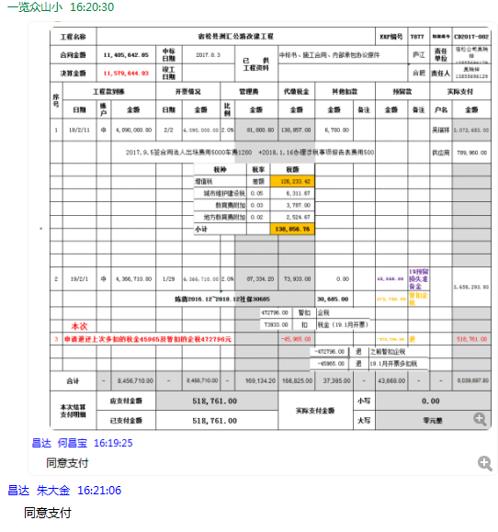

4
工程款支付证书 |  |  |  |  |  |  |  |  |  |  |  |  |  |  |  | 本次
工程名称 |  | 宿松县洲汇公路改建工程 |  |  |  |  |  |  |  |  | ERP编号 | 7877 | 档案编号 | CD2017-082 |  | CD2017-082 | 78 | 7877 | 宿松县洲汇公路改建工程 | 2017.8.3 | 11405642.85 | 汪顶嵩 | 100日历天 | 安庆市 宿松县 | 宿松公司吴瑞祥13855696129 | 吴瑞祥13855696129 | 中标书和施工合同原件 | 中标 | 抽签（6月18日签合同）
合同金额 |  | 11,405,642.85 |  | 中标 日期 | 2017.8.3 |  | 已 供 工程资料 | 中标书、施工合同、内部承包协议原件 |  |  |  |  | 责任 单位 | 宿松吴瑞祥13855696129
决算金额 |  | 11,579,644.93 |  | 竣工 日期 | 2018.9.6 |  |  |  |  |  |  |  | 责任人 | 吴瑞祥13855696129
序号 | 工程款到账 |  |  | 开票情况 |  | 管理费 |  | 代缴税金 | 其他扣款 |  | 预留款 |  | 实际支付
 | 日期 | 账户 | 金额 | 日期 | 金额 | 比例 | 金额 | 金额 | 金额 | 备注 | 金额 | 备注 | 户名 | 金额
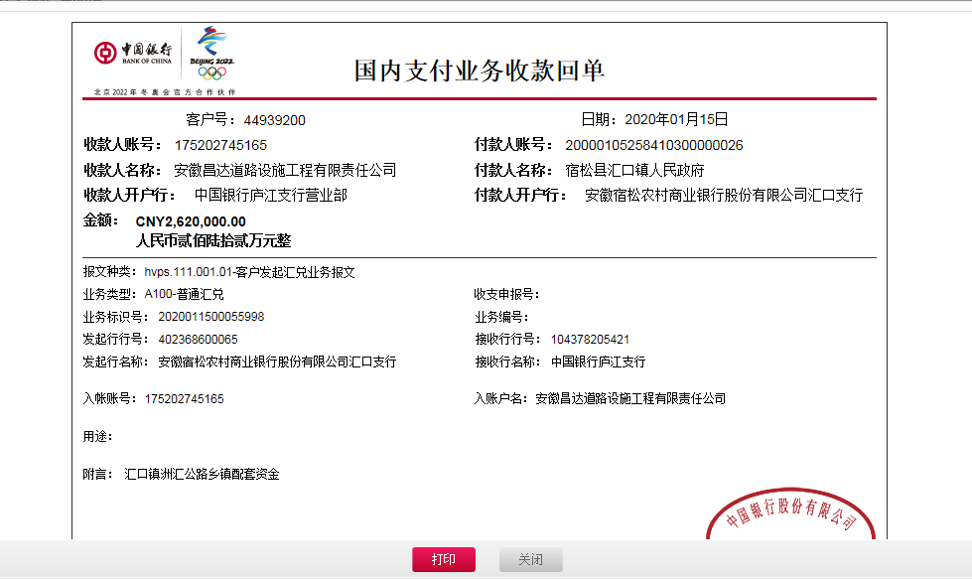
1 | 2018-02-11 | 中 | 4,090,000.00 | 2018-02-02 | 4,090,000.00 | 2.0% | 81,800.00 | 138,857.00 | 6,700.00 |  |  |  | 吴瑞祥 | 3,072,683.00
 |  |  |  |  |  |  |  |  |  | 2017.9.5签合同法人出场费用5000车费1200 +2018.1.16办理涉税事项报告表费用500 |  |  | 供应商 | 789,960.00

2 | 2019-02-01 | 中 | 4,366,710.00 | 2019-01-29 | 4,366,710.00 | 2.0% | 87,334.20 | 73,933.00 | 0.00 |  | 43,668.00 | 1%预留损失准备金 |  | 3,658,293.80
 |  |  |  |  |  | 陈倩2016.12~2018.12社保30685 |  |  | 30,685.00 |  | 472,796.00 | 暂扣企税

3 | 申请退还上次多扣的税金45965及暂扣的企税472796元 |  |  |  |  |  |  | -45,965.00 |  |  | -472,796.00 | 退 |  | 518,761.00

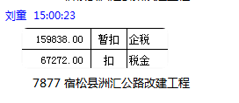
 | 本次 |  |  |  |  |  |  |  |  |  |  |  |  |  | 乔铁炉 | 袁文和 | 乔铁炉
4 | 2020-01-15 | 中 | 2,620,000.00 | 2020-01-03 | 2,620,000.00 | 审计价的2% | 62,459.00 | 67,272.00 | 200.00 | 财务手续费 | 26,200.00 | 1%预留损失准备金 |  | 2,463,869.00 | 700,000.00 | 1,400,060.00 | 363,809.00
 |  |  |  |  |  | 按审计价的2%补扣余下的管理费

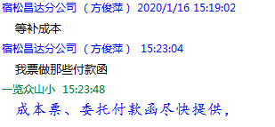

合计 |  | - | 11,076,710.00 | - | 11,076,710.00 | - | 231,593.20 | 234,097.00 | 37,585.00 | - | 69,868.00 | - | - | 10,503,566.80 | 0.95656732715 | -502934.93
本次结算 支付明细 |  | 应支付金额 |  | 2,463,869.00 |  |  |  | 实际支付金额 |  | 详见委托付款函 |  |  |  |  |  | 231592.8986 |  | -0.30140000003
 |  | 已支付金额 |  | 0.00

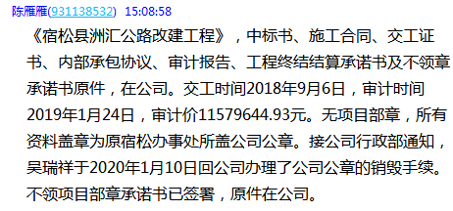

4-2
工程款支付证书 |  |  |  |  |  |  |  |  |  |  |  |  |  |  |  | 本次
工程名称 |  | 宿松县洲汇公路改建工程 |  |  |  |  |  |  |  |  | ERP编号 | 7877 | 档案编号 | CD2017-082 |  | CD2017-082 | 78 | 7877 | 宿松县洲汇公路改建工程 | 2017.8.3 | 11405642.85 | 汪顶嵩 | 100日历天 | 安庆市 宿松县 | 宿松公司吴瑞祥13855696129 | 吴瑞祥13855696129 | 中标书和施工合同原件 | 中标 | 抽签（6月18日签合同）
合同金额 |  | 11,405,642.85 |  | 中标 日期 | 2017.8.3 |  | 已 供 工程资料 | 中标书、施工合同、内部承包协议原件、交工验收、审计报告、不领章承诺书、终结结算承诺书 |  |  |  |  | 责任 单位 | 宿松吴瑞祥13855696129
决算金额 |  | 11,579,644.93 |  | 竣工 日期 | 2018.9.6 |  |  |  |  |  |  |  | 责任人 | 吴瑞祥13855696129
序号 | 工程款到账 |  |  | 开票情况 |  | 管理费 |  | 代缴税金 | 其他扣款 |  | 预留款 |  | 实际支付
 | 日期 | 账户 | 金额 | 日期 | 金额 | 比例 | 金额 | 金额 | 金额 | 备注 | 金额 | 备注 | 户名 | 金额
1 | 2018-02-11 | 中 | 4,090,000.00 | 2018-02-02 | 4,090,000.00 | 2.0% | 81,800.00 | 138,857.00 | 6,700.00 |  |  |  | 吴瑞祥 | 3,072,683.00
 |  |  |  |  |  |  |  |  |  | 2017.9.5签合同法人出场费用5000车费1200 +2018.1.16办理涉税事项报告表费用500 |  |  | 供应商 | 789,960.00

 |  |  |  |  |  |  |  |  |  |  |  |  |  |  |  |  | 3862643
 |  |  |  |  |  |  |  |  |  |  |  |  |  |  |  |  | 3658293.8

2 | 2019-02-01 | 中 | 4,366,710.00 | 2019-01-29 | 4,366,710.00 | 2.0% | 87,334.20 | 73,933.00 | 0.00 |  | 43,668.00 | 1%预留损失准备金 |  | 3,658,293.80
 |  |  |  |  |  | 陈倩2016.12~2018.12社保30685 |  |  | 30,685.00 |  | 472,796.00 | 暂扣企税

3 | 申请退还上次多扣的税金45965及暂扣的企税472796元 |  |  |  |  |  |  | -45,965.00 |  |  | -472,796.00 | 退 |  | 518,761.00

4 | 2020-01-15 | 中 | 2,620,000.00 | 2020-01-03 | 2,620,000.00 | 审计价的2% | 62,459.00 | 67,272.00 | 200.00 | 财务手续费 | 26,200.00 | 1%预留损失准备金 |  | 2,100,060.00 | 700,000.00 | 1,400,060.00
 |  |  |  |  |  | 按审计价的2%补扣余下的管理费
5 | 2020-05-08 |  |  |  |  |  |  |  | 250.00 | 财务手续费 |  |  | 高志刚-石子 开户行：农业银行宿松支行 账号：6228 4823 0858 7380 176 | 90,000.00 |  | 363809
 |  |  |  |  |  |  |  |  |  |  |  |  | 陈长松-石子 开户行：安徽宿松民丰村镇银行复兴支行 账号：6216 8309 3100 0176 386 | 90,000.00 |  | #REF!
 |  |  |  |  |  |  |  |  |  |  |  |  | 王水龙-石子 开户行：中国建设银行宿松支行 账号：6217 0016 8000 9718 778 | 30,000.00
6 | 2020-05-14 |  |  |  |  |  |  |  | 50.00 | 财务手续费 |  |  | 宿松县丽云商贸有限公司-砂石 开户行：宿松县农村商业银行程营支行 账号：2000 0517 9235 1030 0000 034 | 51,750.00 |  | 498996
 |  |  |  |  |  |  |  |  |  |  |  |  | 乔铁炉-劳务 开户行：邮政储蓄银行宿松汇口支行 账号：6217 9936 8002 2008 742 | 101,759.00
7 | 2021-04-12 |  | 171,559.93 |  |  | 0% | 0.00 | 32,207.32 | 200.00 | 手续费 | -69,868.00 | 退1%预留损失准备金 | 乔铁炉-劳务 开户行：邮政储蓄银行宿松汇口支行 账号：6217 9936 8002 2008 742 | 139,895.61
 |  |  | 109,902.00 |  |  |  |  |  | 500.00 | 外经证 |  |  | 袁文和-机械 开户行：程营农商行宿松县支行 账号：6217 7883 0280 0341 747 | 400,000.00
 |  |  | 221,473.00
合计 |  | - | 11,579,644.93 | - | 11,076,710.00 | - | 231,593.20 | 266,304.32 | 38,585.00 | - | 0.00 | - | - | 10,503,266.80 | 1 | 0
本次结算 支付明细 |  | 应支付金额 |  | 539,895.61 |  |  |  | 实际支付金额 |  | 详见委托付款函 |  |  |  |  |  | 231592.8986 |  | -0.30140000003
 |  | 已支付金额 |  | 0.00
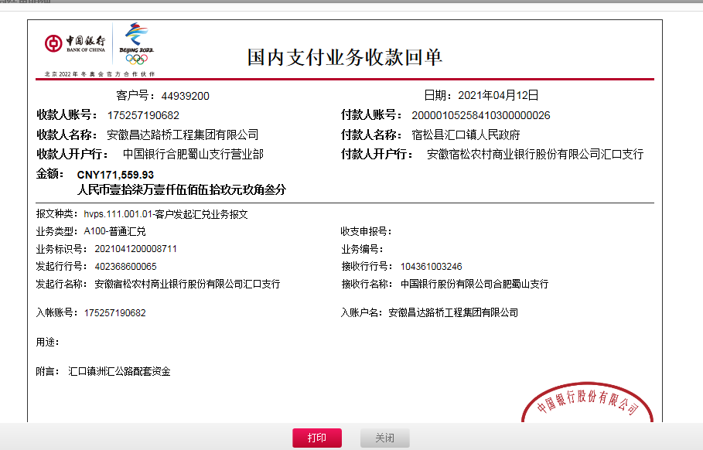
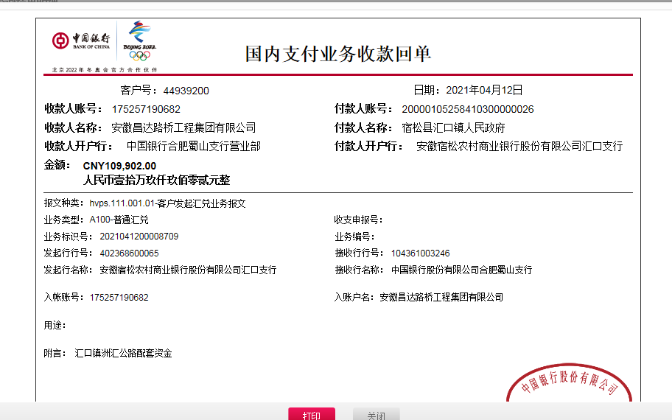
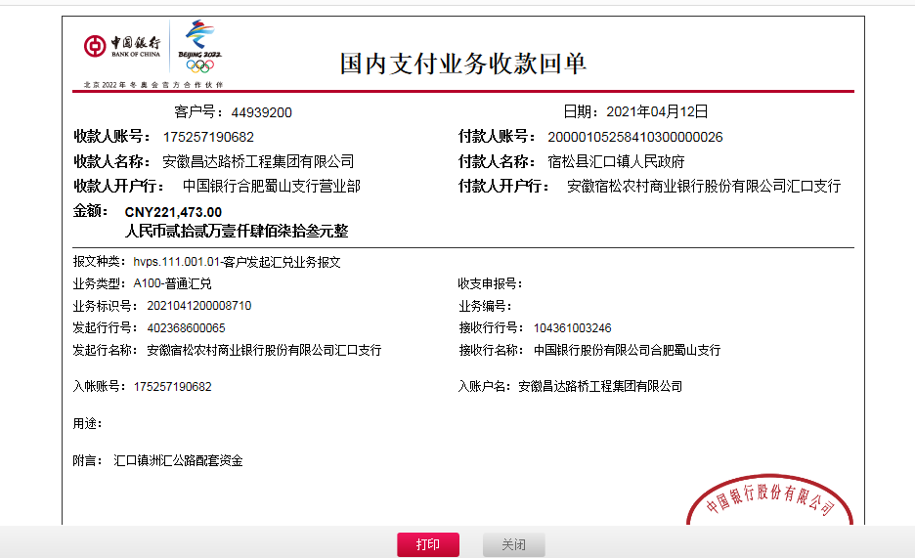

 |  |  |  |  |  |  |  |  |  |  | 1

